检测限与定量限
 | S/N-1 | S/N-2 | S/N-3 | 检测限浓度（ng/ml） | 相当于供试品中含量（ppm） | 占限度百分比（%） |  |  | 114.36 | 249.03 | 104.12
杂质A | 114.36 | 104.60 | 114.04 | 1.27 | 1.3 | 5 | 5.20000 |  | 104.6 | 221.34 | 72.18
杂质E | 249.03 | 221.34 | 240.40 | 1.28 | 1.3 | 5 |  |  | 114.04 | 240.4 | 108.07
杂质H | 104.12 | 72.18 | 108.07 | 1.27 | 1.3 | 5
 | 结论

杂质A | No. | 信噪比S/N | 峰面积 | 峰面积RSD（%） | 定量限浓度（ng/ml） | 相当于供试品含量（ppm） | 占限度百分比（%） | 均值 | STDEV | RSD
 | 1 | 207.12 | 159081 | 0.3 | 2.53 | 2.5 | 10 | 159665.33 | 433.3717 | 0.27142506945
 | 2 | 208.93 | 160198
 | 3 | 231.06 | 159966
 | 4 | 232.19 | 159943
 | 5 | 211.48 | 159464
 | 6 | 189.44 | 159340
 | 结论

杂质E | No. | 信噪比S/N | 峰面积 | 峰面积RSD（%） | 定量限浓度（ng/ml） | 相当于供试品含量（ppm） | 占限度百分比（%） | 均值 | STDEV | RSD
 | 1 | 423.01 | 312984 | 0.6 | 2.56 | 2.6 | 10 | 315241.17 | 1886.4119 | 0.59840277085
 | 2 | 453.92 | 313669
 | 3 | 494.22 | 315523
 | 4 | 468.61 | 318405
 | 5 | 486.52 | 315611
 | 6 | 495.50 | 315255
 | 结论

杂质H | No. | 信噪比S/N | 峰面积 | 峰面积RSD（%） | 定量限浓度（ng/ml） | 相当于供试品含量（ppm） | 占限度百分比（%） | 均值 | STDEV | RSD
 | 1 | 162.28 | 99977 | 1.8 | 2.55 | 2.6 | 10 | 100073.17 | 1775.4050 | 1.7741069599
 | 2 | 183.67 | 101372
 | 3 | 194.85 | 96583
 | 4 | 242.34 | 101019
 | 5 | 175.57 | 100954
 | 6 | 166.09 | 100534
 | 结论

2026-05-20 |  |  |  | 10 | 0.05 | 0.1 | 0.5 | 1 | 1.5 | 2
名称 | 称量值（mg） | 纯度/含量 | 单标贮备液（ng/ml） | 混标贮备液（ng/ml） | LOD（ng/ml） | C1（ng/ml） | C2（ng/ml） | C3（ng/ml） | C4（ng/ml） | C5（ng/ml）
杂质A | 2.038 | 0.9947 | 101359.9300 | 506.7996 | 1.27 | 2.53 | 12.67 | 25.34 | 38.01 | 50.68
杂质E | 2.050 | 1.0000 | 102500.0000 | 512.5000 | 1.28 | 2.56 | 12.81 | 25.62 | 38.44 | 51.25
杂质H | 2.049 | 0.9937 | 101804.5650 | 509.0228 | 1.27 | 2.55 | 12.73 | 25.45 | 38.18 | 50.90
 |  |  |  |  |  |  |  |  |  |  |  | 146987
 |  |  |  |  |  |  |  |  |  |  |  | 296584
2026.05.20 | 溶液名称 | C1 | C2 | C3 | C4 | C5
杂质A | 实际浓度（ng/ml） | 2.53 | 12.67 | 25.34 | 38.01 | 50.68
 | 峰面积 | 157524 | 782288 | 1556490 | 2312100 | 3070865
 | 预测峰面积 | 157748 | 776116 | 1548770 | 2321425 | 3094080
 | 残差 | -224 | 6172 | 7720 | -9325 | -23215
 | 相对残差（%） | -0.142 | 0.795 | 0.498 | -0.402 | -0.750
 | 回归曲线图
 | 残差图
 | 线性回归方程 | Y = 60983.0X + 3461.07
 | 线性相关系数 | 0.9999
 | 结论
 |  | 残差图显示，各点随机分布在零线两侧，无明显趋势，表明在该浓度范围内线性关系良好，方差齐性，采用普通最小二乘法回归模型是合适的。

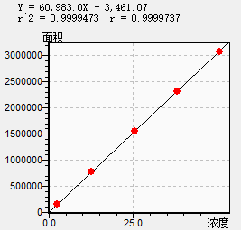
2.53 | 157524
12.67 | 782288 |  |  |  |  | b | 3461.07000
25.34 | 1556490 |  |  |  |  | 100%响应值 | 1528036.07000
38.01 | 2312100 |  |  |  |  | 截距比（%） | 0.22650
50.68 | 3070865

2026.05.20 | 溶液名称 | C1 | C2 | C3 | C4 | C5
杂质E | 实际浓度（ng/ml） | 2.56 | 12.81 | 25.62 | 38.44 | 51.25
 | 峰面积 | 310048 | 1553302 | 3043807 | 4589359 | 6096396
 | 预测峰面积 | 310559 | 1533876 | 3062723 | 4592765 | 6121613
 | 残差 | -511 | 19426 | -18916 | -3406 | -25217
 | 相对残差（%） | -0.165 | 1.266 | -0.618 | -0.074 | -0.412
 | 回归曲线图
 | 残差图
 | 线性回归方程 | Y =119348X +5027.65
 | 线性相关系数 | 0.9999
 | 结论
 |  | 残差图显示，各点随机分布在零线两侧，无明显趋势，表明在该浓度范围内线性关系良好，方差齐性，采用普通最小二乘法回归模型是合适的。

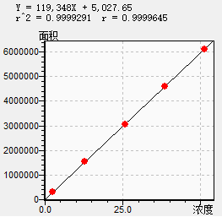
2.56 | 310048 |  |  |  |  | b | 5027.65000
12.81 | 1553302 |  |  |  |  | 100%响应值 | 2988727.65000
25.62 | 3043807 |  |  |  |  | 截距比（%） | 0.16822
38.44 | 4589359
51.25 | 6096396

2026.05.20 | 溶液名称 | C1 | C2 | C3 | C4 | C5
杂质H | 实际浓度（ng/ml） | 2.55 | 12.73 | 25.45 | 38.18 | 50.9
 | 峰面积 | 96891 | 485608 | 985017 | 1460350 | 1937067
 | 预测峰面积 | 96900 | 487015 | 974469 | 1462305 | 1949759
 | 残差 | -9 | -1407 | 10548 | -1955 | -12692
 | 相对残差（%） | -0.009 | -0.289 | 1.082 | -0.134 | -0.651
 | 回归曲线图
 | 残差图
 | 线性回归方程 | Y = 38321.8X - 821.088
 | 线性相关系数 | 0.9999
 | 结论
 |  | 残差图显示，各点随机分布在零线两侧，无明显趋势，表明在该浓度范围内线性关系良好，方差齐性，采用普通最小二乘法回归模型是合适的。

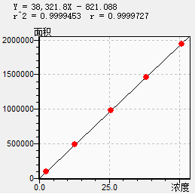
2.55 | 96891
12.73 | 485608 |  |  |  |  | b | 821.08800
25.45 | 985017 |  |  |  |  | 100%响应值 | 957223.91200
38.18 | 1460350 |  |  |  |  | 截距比（%） | 0.08578
50.9 | 1937067

2026-05-21 |  |  |  | 10 | 0.05 | 0.1 | 0.5 | 1 | 1.5 | 2
名称 | 称量值（mg） | 纯度/含量 | 单标贮备液（ng/ml） | 混标贮备液（ng/ml） | LOD（ng/ml） | C1（ng/ml） | C2（ng/ml） | C3（ng/ml） | C4（ng/ml） | C5（ng/ml）
杂质A | 2.022 | 0.9947 | 100564.1700 | 502.8208 | 1.26 | 2.51 | 12.57 | 25.14 | 37.71 | 50.28
杂质E | 2.027 | 1.0000 | 101350.0000 | 506.7500 | 1.27 | 2.53 | 12.67 | 25.34 | 38.01 | 50.68
杂质H | 2.034 | 0.9937 | 101059.2900 | 505.2965 | 1.26 | 2.53 | 12.63 | 25.26 | 37.90 | 50.53
 |  |  |  |  |  |  |  |  |  |  |  | 146987
 |  |  |  |  |  |  |  |  |  |  |  | 296584
2026.05.21 | 溶液名称 | C1 | C2 | C3 | C4 | C5
杂质A | 实际浓度（ng/ml） | 2.51 | 12.57 | 25.14 | 37.71 | 50.28
 | 峰面积 | 167727 | 822338 | 1638398 | 2429677 | 3218106
 | 预测峰面积 | 167956 | 816629 | 1627148 | 2437666 | 3248185
 | 残差 | -229 | 5709 | 11250 | -7989 | -30079
 | 相对残差（%） | -0.136 | 0.699 | 0.691 | -0.328 | -0.926
 | 回归曲线图
 | 残差图
 | 线性回归方程 | Y = 64480.4X + 6110.44
 | 线性相关系数 | 0.9999
 | 结论
 |  | 残差图显示，各点随机分布在零线两侧，无明显趋势，表明在该浓度范围内线性关系良好，方差齐性，采用普通最小二乘法回归模型是合适的。
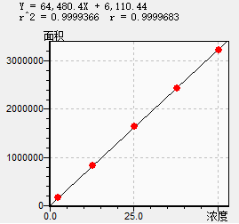

2.51 | 167727
12.57 | 822338 |  |  |  |  | b | 6110.44000
25.14 | 1638398 |  |  |  |  | 100%响应值 | 1618120.44000
37.71 | 2429677 |  |  |  |  | 截距比（%） | 0.37763
50.28 | 3218106

2026.05.21 | 溶液名称 | C1 | C2 | C3 | C4 | C5
杂质E | 实际浓度（ng/ml） | 2.53 | 12.67 | 25.34 | 38.01 | 50.68
 | 峰面积 | 327888 | 1629183 | 3251310 | 4849336 | 6396024
 | 预测峰面积 | 328273 | 1619967 | 3233947 | 4847928 | 6461908
 | 残差 | -385 | 9216 | 17363 | 1408 | -65884
 | 相对残差（%） | -0.117 | 0.569 | 0.537 | 0.029 | -1.020
 | 回归曲线图
 | 残差图
 | 线性回归方程 | Y =127386X +5986.01
 | 线性相关系数 | 0.9999
 | 结论
 |  | 残差图显示，各点随机分布在零线两侧，无明显趋势，表明在该浓度范围内线性关系良好，方差齐性，采用普通最小二乘法回归模型是合适的。

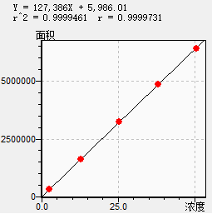
2.53 | 327888 |  |  |  |  | b | 5986.01000
12.67 | 1629183 |  |  |  |  | 100%响应值 | 3190636.01000
25.34 | 3251310 |  |  |  |  | 截距比（%） | 0.18761
38.01 | 4849336
50.68 | 6396024

2026.05.21 | 溶液名称 | C1 | C2 | C3 | C4 | C5
杂质H | 实际浓度（ng/ml） | 2.53 | 12.63 | 25.26 | 37.9 | 50.53
 | 峰面积 | 101354 | 509918 | 1021974 | 1511288 | 1990727
 | 预测峰面积 | 101549 | 505462 | 1010554 | 1516045 | 2021137
 | 残差 | -195 | 4456 | 11420 | -4757 | -30410
 | 相对残差（%） | -0.192 | 0.882 | 1.130 | -0.314 | -1.505
 | 回归曲线图
 | 残差图
 | 线性回归方程 | Y = 39991.4X + 371.100
 | 线性相关系数 | 0.9999
 | 结论
 |  | 残差图显示，各点随机分布在零线两侧，无明显趋势，表明在该浓度范围内线性关系良好，方差齐性，采用普通最小二乘法回归模型是合适的。

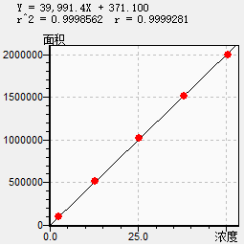
2.53 | 101354
12.63 | 509918 |  |  |  |  | b | 371.10000
25.26 | 1021974 |  |  |  |  | 100%响应值 | 1000156.10000
37.9 | 1511288 |  |  |  |  | 截距比（%） | 0.03710
50.53 | 1990727

